Punto I - b
 |  | Q (m3/s) | 3.8
 |  | n | 0.013
 |  | So | 0.001
 |  | cota 1 | 0

 |  | base (m) | 1.2
 |  | 1) Profundidad Normal
 |  | Q_Maning
 |  | yn | 2.1555 | *Solver

Perfil M3
 |  | 2) Profindidad Yc
 |  | Yc | 1.0073457642

 |  | 3)Calcular Kn
 |  | Kn | 1.5621707963

 |  | 4). Calculo Zc
 |  | Zc | 1.21

 |  | 5) identificar el Perfil y Sección de Control

 |  | Cota 1+yc | 1.01

 |  | Cota 1 + yn | 2.1555
 |  | Perfil | M3

 |  | 6) Tomar Y1=0.61 m(Sección de control)
# | y | A1 (m2) | P1 | R1 | K1 | Z1 | (dx/dy) | Δx | L | cotas
1 | 0.5 | 0.6 | 2.2 | 0.27272727273 | 0.25233081868 | 0.42426406871 | 192.28439344 |  | 0 | 0.5
2 | 0.55 | 0.66 | 2.3 | 0.28695652174 | 0.28713623525 | 0.48946910015 | 179.86294818 | 9.3036835405 | 9.3036835405 | 0.55
3 | 0.6 | 0.72 | 2.4 | 0.3 | 0.32266114175 | 0.55770960185 | 166.32579091 | 8.6547184773 | 17.958402018 | 0.6
4 | 0.65 | 0.78 | 2.5 | 0.312 | 0.3588098296 | 0.62885610437 | 151.6087296 | 7.9483630127 | 25.90676503 | 0.65
5 | 0.7 | 0.84 | 2.6 | 0.32307692308 | 0.39550311781 | 0.70279442229 | 135.6174533 | 7.1806545725 | 33.087419603 | 0.7
6 | 0.75 | 0.9 | 2.7 | 0.33333333333 | 0.43267487109 | 0.77942286341 | 118.23109276 | 6.3462136515 | 39.433633254 | 0.75
7 | 0.8 | 0.96 | 2.8 | 0.34285714286 | 0.47026937869 | 0.85865010336 | 99.302990586 | 5.4383520836 | 44.871985338 | 0.8
8 | 0.85 | 1.02 | 2.9 | 0.35172413793 | 0.5082393509 | 0.94039353464 | 78.659390969 | 4.4490595389 | 49.321044877 | 0.85
9 | 0.9 | 1.08 | 3 | 0.36 | 0.54654436712 | 1.0245779619 | 56.09636635 | 3.368893933 | 52.68993881 | 0.9
10 | 0.95 | 1.14 | 3.1 | 0.36774193548 | 0.58514965908 | 1.1111345553 | 31.375035541 | 2.1867850473 | 54.876723857 | 0.95
11 | 1 | 1.2 | 3.2 | 0.375 | 0.62402514692 | 1.2 | 4.2149204652 | 0.88974890017 | 55.766472757 | 1

Punto I - c
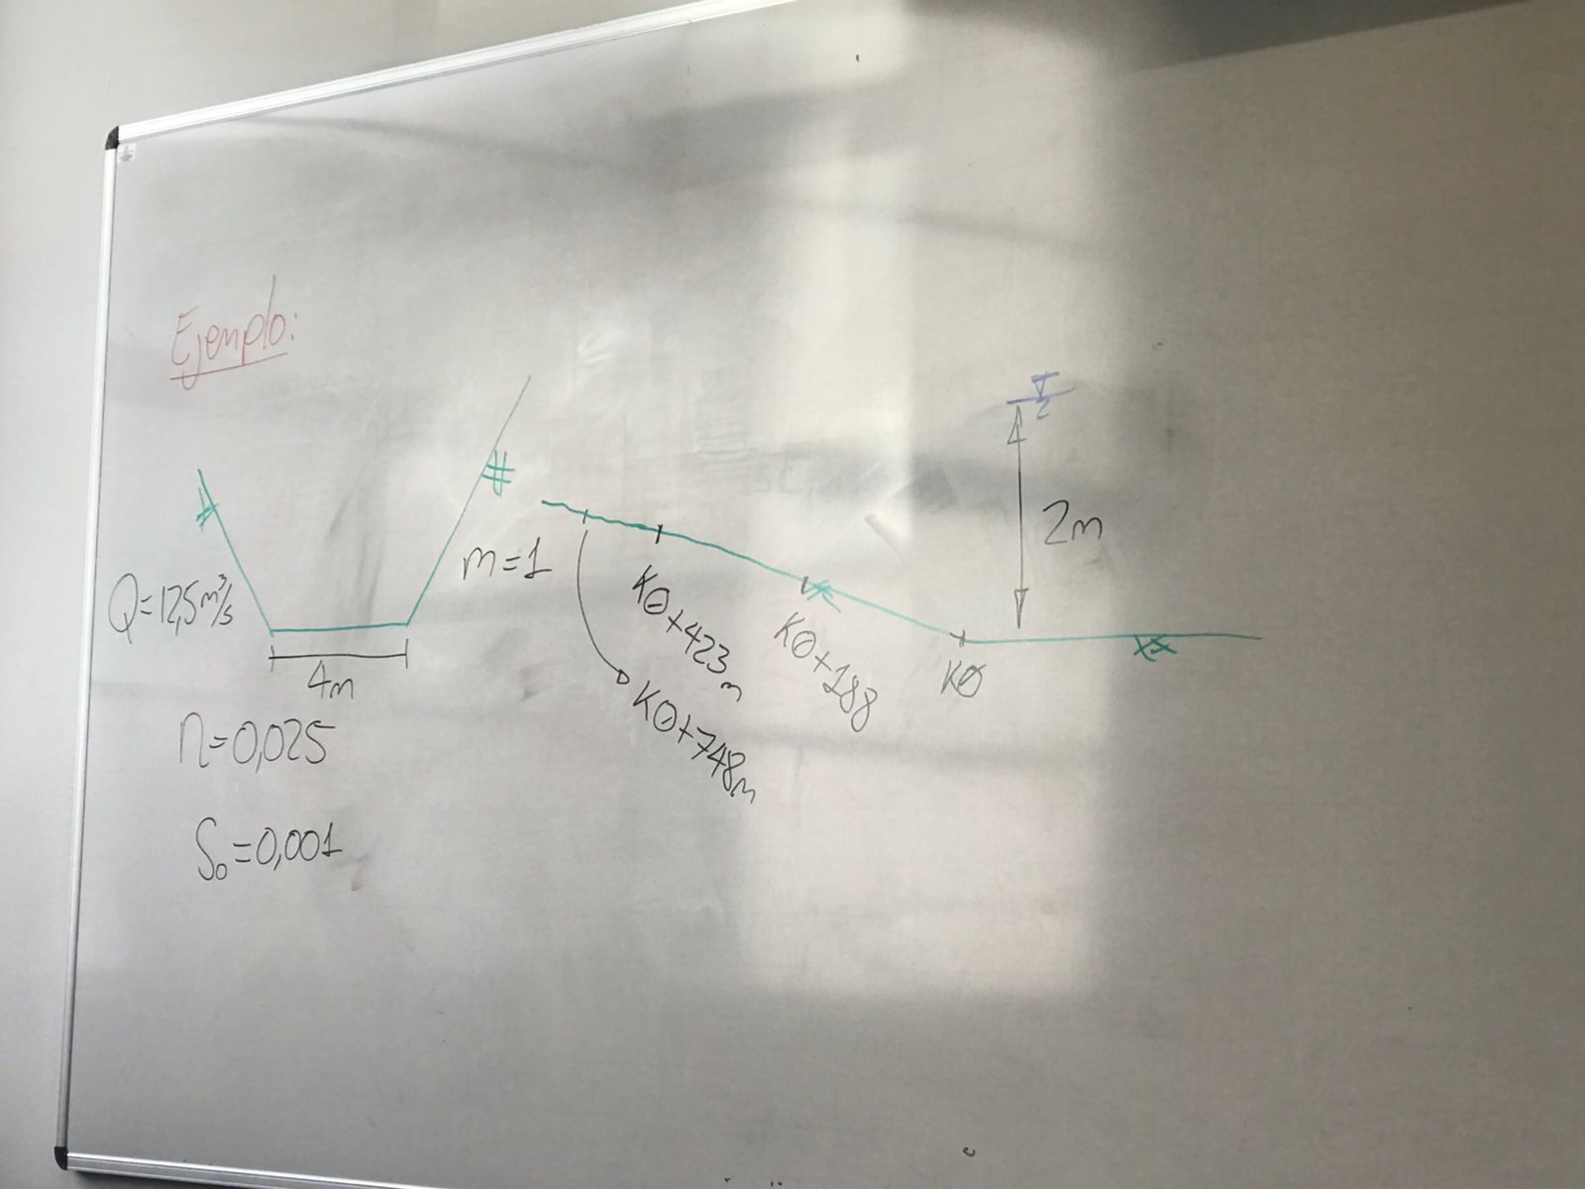
 | *Método integración Gráfica canales rectngulares
 | *Paso Directo
 | *Paso Estándar

Q (m3/s) | 3.8
n | 0.013
So | 0.001
b | 1.2
m | 0

1.1) Calculo yn
Yn | 2.1555 | *mediante Solver
Q | 3.8000

1.2) Calculo yc
yc (m9 | 1.00734
Q2/g | 1.47197
A3/T | 1.47195
delta | 0.00002

2) Tipo de Perfil
Yn>Yc | M

3) Iniciar por Sc y1=2m

# | yc | yn | y | z (m) | A (m2) | P | R | U | U2/2g | E | k1 | Sf | Sf Promedio | delta x | heT2-1 | E2 | E2-E1=0 | abcisa
1 | 1.007 | 2.156 | 2.150 | 0.000 | 2.580 | 5.500 | 0.469 | 1.473 | 0.111 | 2.261 | 119.816 | 0.001
2 | 1.007 | 2.156 | 2.149 | 0.188 | 2.579 | 5.498 | 0.469 | 1.474 | 0.111 | 2.448 | 119.752 | 0.001 | 0.001 | 188.000 | 0.189 | 2.450 | 0.002
3 | 1.007 | 2.156 | 2.148 | 0.423 | 2.578 | 5.496 | 0.469 | 1.474 | 0.111 | 2.682 | 119.688 | 0.001 | 0.001 | 235.000 | 0.237 | 2.684 | 0.003
4 | 1.007 | 2.156 | 2.147 | 0.936 | 2.576 | 5.494 | 0.469 | 1.475 | 0.111 | 3.194 | 119.624 | 0.001 | 0.001 | 513.000 | 0.517 | 3.199 | 0.005
5 | 1.007 | 2.156 | 2.146 | 1.171 | 2.575 | 5.492 | 0.469 | 1.476 | 0.111 | 3.428 | 119.561 | 0.001 | 0.001 | 235.000 | 0.237 | 3.431 | 0.003
6 | 1.007 | 2.156 | 2.145 | 1.684 | 2.574 | 5.490 | 0.469 | 1.476 | 0.111 | 3.940 | 119.497 | 0.001 | 0.001 | 513.000 | 0.518 | 3.946 | 0.006
7 | 1.007 | 2.156 | 2.144 | 1.919 | 2.573 | 5.488 | 0.469 | 1.477 | 0.111 | 4.174 | 119.433 | 0.001 | 0.001 | 235.000 | 0.238 | 4.178 | 0.004
8 | 1.007 | 2.156 | 2.143 | 2.432 | 2.572 | 5.486 | 0.469 | 1.478 | 0.111 | 4.686 | 119.369 | 0.001 | 0.001 | 513.000 | 0.520 | 4.694 | 0.007
9 | 1.007 | 2.156 | 2.142 | 2.667 | 2.570 | 5.484 | 0.469 | 1.478 | 0.111 | 4.920 | 119.305 | 0.001 | 0.001 | 235.000 | 0.238 | 4.925 | 0.004
10 | 1.007 | 2.156 | 2.141 | 3.180 | 2.569 | 5.482 | 0.469 | 1.479 | 0.111 | 5.432 | 119.241 | 0.001 | 0.001 | 513.000 | 0.521 | 5.441 | 0.009
11 | 1.007 | 2.156 | 2.140 | 3.415 | 2.568 | 5.480 | 0.469 | 1.480 | 0.112 | 5.667 | 119.178 | 0.001 | 0.001 | 235.000 | 0.239 | 5.671 | 0.005
12 | 1.007 | 2.156 | 2.139 | 3.928 | 2.567 | 5.478 | 0.469 | 1.480 | 0.112 | 6.179 | 119.114 | 0.001 | 0.001 | 513.000 | 0.522 | 6.188 | 0.010
13 | 1.007 | 2.156 | 2.138 | 4.163 | 2.566 | 5.476 | 0.469 | 1.481 | 0.112 | 6.413 | 119.050 | 0.001 | 0.001 | 235.000 | 0.239 | 6.418 | 0.005
14 | 1.007 | 2.156 | 2.137 | 4.676 | 2.564 | 5.474 | 0.468 | 1.482 | 0.112 | 6.925 | 118.986 | 0.001 | 0.001 | 513.000 | 0.523 | 6.936 | 0.011
15 | 1.007 | 2.156 | 2.136 | 4.911 | 2.563 | 5.472 | 0.468 | 1.483 | 0.112 | 7.159 | 118.922 | 0.001 | 0.001 | 235.000 | 0.240 | 7.165 | 0.006
16 | 1.007 | 2.156 | 2.135 | 5.424 | 2.562 | 5.470 | 0.468 | 1.483 | 0.112 | 7.671 | 118.859 | 0.001 | 0.001 | 513.000 | 0.524 | 7.683 | 0.012
17 | 1.007 | 2.156 | 2.134 | 5.659 | 2.561 | 5.468 | 0.468 | 1.484 | 0.112 | 7.905 | 118.795 | 0.001 | 0.001 | 235.000 | 0.240 | 7.911 | 0.006
18 | 1.007 | 2.156 | 2.133 | 6.172 | 2.560 | 5.466 | 0.468 | 1.485 | 0.112 | 8.417 | 118.731 | 0.001 | 0.001 | 513.000 | 0.525 | 8.430 | 0.013
19 | 1.007 | 2.156 | 2.132 | 6.407 | 2.558 | 5.464 | 0.468 | 1.485 | 0.112 | 8.651 | 118.667 | 0.001 | 0.001 | 235.000 | 0.241 | 8.658 | 0.007
20 | 1.007 | 2.156 | 2.131 | 6.920 | 2.557 | 5.462 | 0.468 | 1.486 | 0.113 | 9.164 | 118.603 | 0.001 | 0.001 | 513.000 | 0.526 | 9.178 | 0.014
21 | 1.007 | 2.156 | 2.130 | 7.155 | 2.556 | 5.460 | 0.468 | 1.487 | 0.113 | 9.398 | 118.539 | 0.001 | 0.001 | 235.000 | 0.241 | 9.405 | 0.007
22 | 1.007 | 2.156 | 2.129 | 7.668 | 2.555 | 5.458 | 0.468 | 1.487 | 0.113 | 9.910 | 118.476 | 0.001 | 0.001 | 513.000 | 0.527 | 9.925 | 0.015
23 | 1.007 | 2.156 | 2.128 | 7.903 | 2.554 | 5.456 | 0.468 | 1.488 | 0.113 | 10.144 | 118.412 | 0.001 | 0.001 | 235.000 | 0.242 | 10.152 | 0.008
24 | 1.007 | 2.156 | 2.127 | 8.416 | 2.552 | 5.454 | 0.468 | 1.489 | 0.113 | 10.656 | 118.348 | 0.001 | 0.001 | 513.000 | 0.529 | 10.672 | 0.016
25 | 1.007 | 2.156 | 2.126 | 8.651 | 2.551 | 5.452 | 0.468 | 1.489 | 0.113 | 10.890 | 118.284 | 0.001 | 0.001 | 235.000 | 0.242 | 10.898 | 0.008
26 | 1.007 | 2.156 | 2.125 | 9.164 | 2.550 | 5.450 | 0.468 | 1.490 | 0.113 | 11.402 | 118.220 | 0.001 | 0.001 | 513.000 | 0.530 | 11.420 | 0.018
27 | 1.007 | 2.156 | 2.124 | 9.399 | 2.549 | 5.448 | 0.468 | 1.491 | 0.113 | 11.636 | 118.157 | 0.001 | 0.001 | 235.000 | 0.243 | 11.645 | 0.009
28 | 1.007 | 2.156 | 2.123 | 9.912 | 2.548 | 5.446 | 0.468 | 1.492 | 0.113 | 12.148 | 118.093 | 0.001 | 0.001 | 513.000 | 0.531 | 12.167 | 0.019
29 | 1.007 | 2.156 | 2.122 | 10.147 | 2.546 | 5.444 | 0.468 | 1.492 | 0.114 | 12.383 | 118.029 | 0.001 | 0.001 | 235.000 | 0.243 | 12.392 | 0.009
30 | 1.007 | 2.156 | 2.121 | 10.660 | 2.545 | 5.442 | 0.468 | 1.493 | 0.114 | 12.895 | 117.965 | 0.001 | 0.001 | 513.000 | 0.532 | 12.915 | 0.020
31 | 1.007 | 2.156 | 2.120 | 10.895 | 2.544 | 5.440 | 0.468 | 1.494 | 0.114 | 13.129 | 117.901 | 0.001 | 0.001 | 235.000 | 0.244 | 13.139 | 0.010
32 | 1.007 | 2.156 | 2.119 | 11.408 | 2.543 | 5.438 | 0.468 | 1.494 | 0.114 | 13.641 | 117.838 | 0.001 | 0.001 | 513.000 | 0.533 | 13.662 | 0.021

 |  |  | 0.216 | 2.371

